2020_11_data
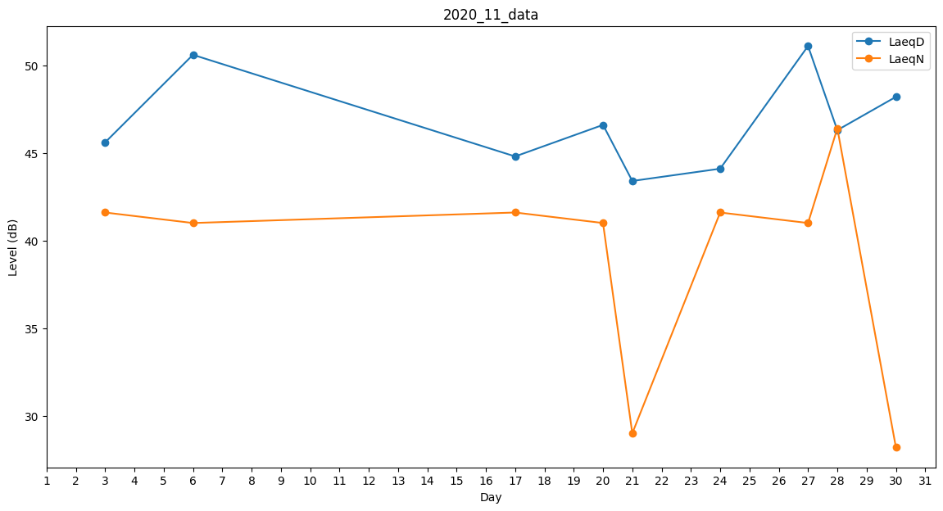
Day | LaeqD | LaeqN
1 | 41.7 | 0
2 | 28.8 | 0
3 | 45.6 | 41.6
4 | 44.5 | 0
5 | 45.7 | 0
6 | 50.6 | 41
7 | 0 | 0
8 | 46.1 | 0
9 | 0 | 31.8
10 | 0 | 0
11 | 0 | 28
12 | 0 | 28.2
13 | 44.1 | 0
14 | 38.6 | 0
15 | 0 | 29.1
16 | 0 | 29.6
17 | 44.8 | 41.6
18 | 46.8 | 0
19 | 42.4 | 0
20 | 46.6 | 41
21 | 43.4 | 29
22 | 47.5 | 0
23 | 41.6 | 0
24 | 44.1 | 41.6
25 | 45.2 | 0
26 | 46.4 | 0
27 | 51.1 | 41
28 | 46.3 | 46.4
29 | 46.4 | 0
30 | 48.2 | 28.2

